Index
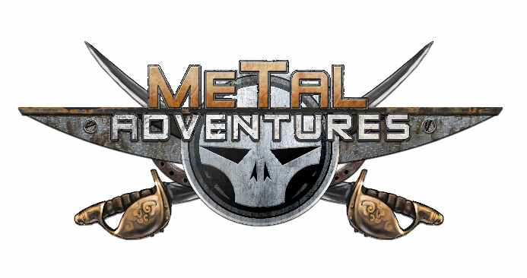

Générateur de personnage !

1) Naissance : Humain ou Mutant |  | 5) Choix des Avantages & Défauts | Etape 2
2) Choix de l'Origine | Etape 1 | 6) Choix des Mutations
3) Choix de l'Archétype
4) Répartition des points

